B-01
ID: | B-01
Summary: | При переключении языка веб-приложения на русский часть интерфейса остаётся на английском языке
STR: | Открыть сайт https://best.aliexpress.ru/
 | Кликнуть по флагу страны/названию региона
 | В выпавшем окне найти название текущего языка и заменить его на русский
 | В этом же выпавшем окне снизу нажать кнопку “сохранить”
Result | Не все надписи на открытой странице были переведены на русский язык. Блок информации в подвале страницы не был переведен на русский язык (см.приложенный скрин-шот).
Expected Result: | Весь текст веб-приложения сменил язык на русский.
Component: | Главная страница?
Severity: | Minor
Priority: | Medium
Reporter: | Trofimenko A.
Envinment: | Windows 10 Pro (x64) Google Chrome Версия 96.0.4664.110 (Официальная сборка), (64 бит)
Приложения: | 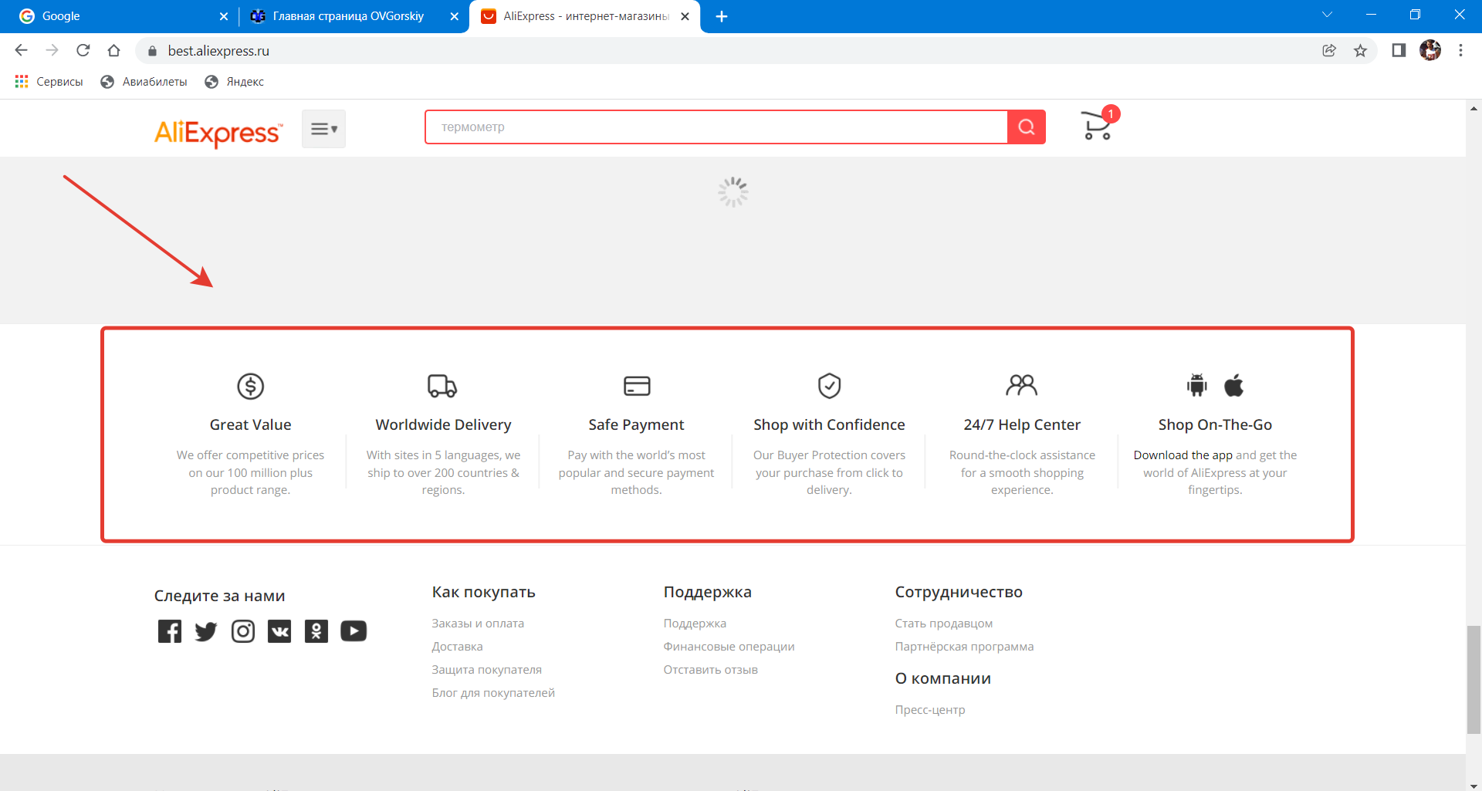

B-02
ID: | B-02
Summary: | При переключении языка веб-приложения на русский некоторый текст переводится некорректно
STR: | Открыть сайт https://best.aliexpress.ru/
 | Авторизироваться
 | Кликнуть по флагу страны/названию региона
 | В выпавшем окне найти название текущего языка и заменить его на русский
 | В этом же выпавшем окне снизу нажать кнопку “сохранить”
 | Щелкнуть по надписи "Мой профиль"
Result | В открывшемся окне "Профиль" одна из надписей(строк?) переведена на немецкий язык вместо русского. А именно: присутствует строка "Mitgliederbereich" (см.приложенный скриншот).
Expected Result: | Весь текст веб-приложения сменил язык на русский.
Component: | Мой профиль
Severity: | Minor
Priority: | Medium
Reporter: | Trofimenko A.
Envinment: | Windows 10 Pro (x64) Google Chrome Версия 96.0.4664.110 (Официальная сборка), (64 бит)
Приложения: | 